爵位配置
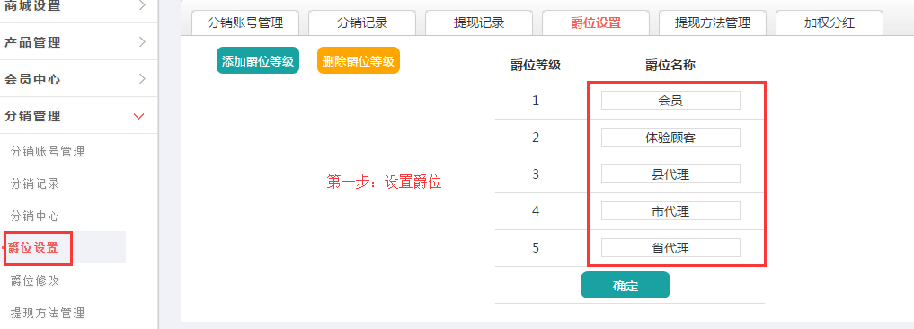
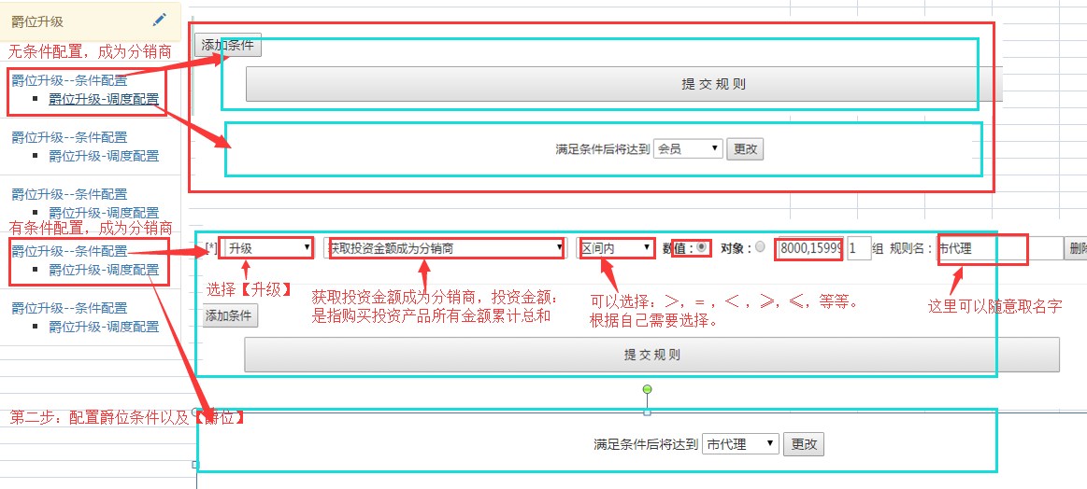
爵位升级： 第一步：分销中心->爵位设置。 第二步：结算分红配置->结算配置。 第三步：分红配置->投资金额分红产品。

推荐分红
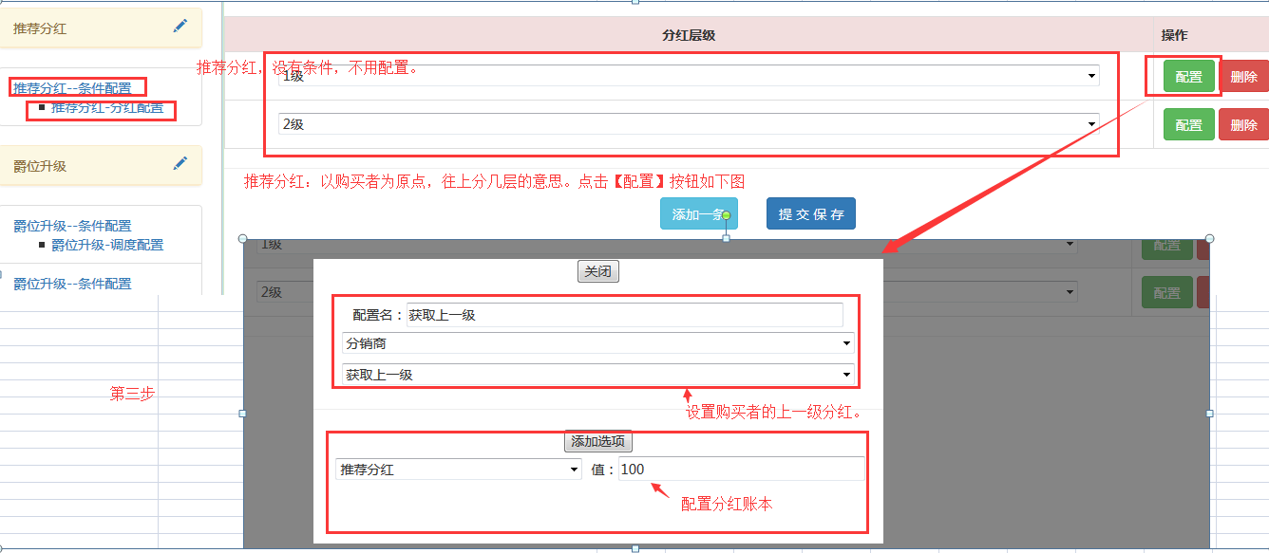
推荐分红 ①交换机事件：订单同步事件->推荐分红 ②商家后台配置： 第一步：产品管理->产品列表。设置产品分红比例。 第二步：分红配置->分销商产品指定分红。 第三步：

